Leht1
 |  |  |  | PÕHIHINNAD
AS HALS TRADING |  | AS HALS TRADING - T |  | 04.05.2026
Kadaka tee 42 H |  | Sepa 19 |  | ilma käibemaksuta
12915 Tallinn |  | 50113 Tartu
Tel. 71 51 400 |  | Tel. 301 630
e-mail: hals@hals.ee |  | halstartu@hals.ee |  | Allahindlus:
www.hals.ee |  |  |  | 0%

BARBERI PUMBAGRUPID
Pumbagrupid KV6 DN25
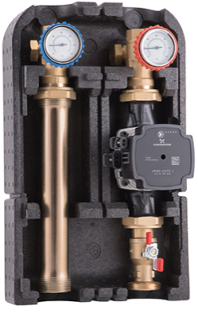 | Kood |  | Nimetus |  | Põhihind | Netohind
 | B301G02500U |  | Pumbagrupp segamissõlmeta |  | 454.50 | 454.50
 | B302G02500UE |  | Pumbagrupp segamissõlmega termostaatventiiliga 25-50`c |  | 556.30 | 556.30

 | B307G02500U |  | Pumbagrupp segamissõlmega 3-tee ventiiliga |  | 501.60 | 501.60
Min ja max töötemp: 5-90⁰C Max töörõhk: 10bar Pump: Grundfos UPM3 AUTO 25-70 180 Lubatud vedelikud: vesi, vee ja glükooli segu (30%)

Pumbagrupp põrandakütte kollektorile KV3,5 DN25
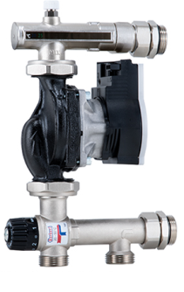 | B27B040N4T3 |  | Pumbagrupp põrandakütte kollektorile termostaatventiiliga 20-55`c |  | 365.40 | 365.40
Min ja max töötemp: 5-90⁰C Max töörõhk: 10bar Pump: Grundfos UPM3 AUTO 25-70 130 Lubatud vedelikud: vesi, vee ja glükooli segu (30%)

Mootorajamid 3-tee ventiiliga pumbagrupile
 | B3M030101DAB |  | Mootorajam 230V |  | 105.80 | 105.80
 | B3M040103MAB |  | Mootorajam 24V 0-10V juhtimine |  | 186.50 | 186.50

Jaotuskollektorid DN25
 | B3V34040003 |  | Jaotuskollektor 3 ringi |  | 337.80 | 337.80

Hüdraulilised eraldid 1 1/2''
 | B21M04000001 |  | Hüdrauliline eraldi hor/vert paigaldus |  | 162.60 | 162.60
 | B22M04000001 |  | Hüdrauliline eraldi vert.paigaldus |  | 194.60 | 194.60

Lisatarvikud
 | B42D025Z001 |  | Pumbagrupi seinakandur |  | 12.80 | 12.80
 | SPDN25M |  | Pumbaliitmik sulgeseadmega paar DN25 1 1/2'' |  | 27.50 | 27.50
 | SPDN25 |  | Pumbagrupi liitmiku paar DN25 1 1/2'' |  | 17.70 | 17.70

